关系图
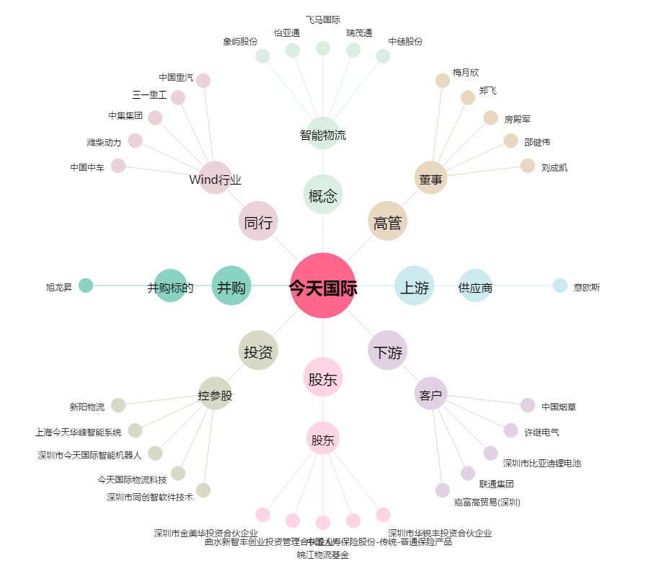
今天国际[300532.SZ] - 关系概览图

